Sheet1
 |  |  | 2017 |  |  |  |  |  | ver1.0.1 正式版
 |  |  | BRM415枚方600 |  |  |  |  |  | 2017-04-13

 | 形状 | 信号 | ポイント | 標識 | 現在地からの進行先 |  | 現在地までの |  | 備考 | PC間
 |  |  |  |  | 方角 | 道路 | 区間 | 合計
1 |  |  | 淀川河川公園 |  |  | 府道13 | 0.0 | 0.0 | 06：00スタート 桜町信号から進路右手歩道を進む
2 |  |  | （枚方大橋 南詰） |  | 右折 | R170 | 0.3 | 0.3 | 枚方大橋の右歩道に入る
3 | 十 | S | 枚方大橋北 |  | 左折 | 市道 | 0.8 | 1.1 | 淀川沿い
4 | 十 | S | 鷺打橋東詰 |  | 左折 | 府道139 | 1.3 | 2.4
5 | Y | S | 鷺打橋西 |  | 右折 | 府道139 | 0.3 | 2.7
6 | T | S | (阪急茨木市駅 手前) |  | 右折 | 府道15 | 4.2 | 6.9 | 奥に商店街（一応直進できる）
7 | 十 | S | 田中町 |  | 左折 | 市道 | 1.0 | 7.9
8 | 十 | S | 上穂東町 |  | 右折 | 府道14 | 1.1 | 9.0
9 | Y | S | 畑田 |  | 左折 | R171 | 0.3 | 9.3 | 茨木ICに入らない
10 | Y | S | 下井田(ファミリーマート茨木郡山) | × | 左折 | R171（西国街道） | 1.6 | 10.9 | ← 郡山団地
11 | 三叉路 S |  |  |  | 左奥 | 西国街道 | 0.3 | 11.2 | ← 郡山宿本陣
12 | 十 |  | (モノレール豊川駅) |  | 直進 | 西国街道 | 1.9 | 13.1
13 | 十 |  | (R171 今宮信号 横) |  | 直進 | 西国街道 | 2.7 | 15.8 | この先 隘路を下るので歩行者要注意！
14 | T | S | (R171 西宿2丁目信号 横) |  | 左折 | R171 | 0.7 | 16.5
15 | ト | S | 萱野1丁目 | × | 右折 | 市道 | 0.9 | 17.4
16 |  |  | (道なり左折) |  | 左直進 | 市道 | 4.6 | 22.0 | 復路分岐(一方通行を迂回)
17 | 十 | S |  |  | 右折 | 市道 | 0.2 | 22.2
18 | 十 | S | (ローソン 池田市役所前店) |  | 右折 | 市道 | 0.3 | 22.5
19 | T | S |  |  | 左折 | 市道 | 0.3 | 22.8
20 | 十 | S | 西本町 |  | 右折 | R173 | 0.4 | 23.2 | 枚方300渦潮のコースから離れる
21 | Y | S | 木部町 |  | 左折 | R173 | 1.3 | 24.5
22 | Y | S | （ローソン 川西山下町店） |  | 左側道 | R173（側道） | 7.5 | 32.0 | ＼県68
23 | T |  |  |  | 左折 | R173→県68 北摂里山街道 | 0.2 | 32.2
24 | 十 | S | 紫合北ノ町 |  | 右折 | 県道12(県68) 北摂里山街道 | 4.1 | 36.3
25 | ┤ | S | PC1 ローソン 猪名川町川床店 |  | 右側 | 県道68 北摂里山街道 | 2.7 | 39.0 | OPEN/ 4/15 07:09～4/15 08:57 レシート取得して通過時間を自分で記入。 チェック後 信号左折 | 39.0
26 | ┤ | S | 下野田橋前 |  | 左折 | 県道68 北摂里山街道 | 4.4 | 43.4
27 | 十 | S | 有馬富士公園口 |  | 直進 | 市道→県570 北摂里山街道 | 7.8 | 51.2 | 県道68の指定から外れるが直進
28 | 十 | S | 新三田駅前 |  | 直進 | 市道 | 2.9 | 54.1
29 | 十 | S | ウッディタウン東口 |  | 右折 | 県道141 | 0.6 | 54.7
30 | ┤ | S | 下井沢 (セブン−イレブン 三田下井沢店) |  | 左折 | 県道316 | 2.3 | 57.0
31 | T |  |  |  | 右折 | 県道316 | 4.6 | 61.6
32 | 十 | S | 前田 |  | 右折 | 県道316 | 3.2 | 64.8 | 吉川町の集落内で、県道314と合流してすぐ分岐
33 | 十 | S | 森（ローソン 加東森店） |  | 右折 | 県道17 | 5.5 | 70.3
34 | 十 | S | 藤田 |  | 左折 | R372 | 8.6 | 78.9
35 | 十 | S | 木梨 |  | 左折 | R372 | 0.3 | 79.2
36 | ト | S | 高岡 |  | 右折 | 県道371 | 7.4 | 86.6
37 | 十 | S | 玉野 |  | 直進 | 県道24 | 5.1 | 91.7
38 | 十 | S | 横尾第２ |  | 左折 | 県道24 | 2.4 | 94.1
39 | ト | S |  |  | 右折 | 県道23 | 0.2 | 94.3
40 | T | S | 安志東 |  | 左折 | 県道23 | 24.5 | 118.8
41 | T | S | 安志南 |  | 右折 | R29 | 0.3 | 119.1
42 | ト | S | 山崎大橋東詰 |  | 右折 | 市道→県537 | 3.8 | 122.9
43 | T | S | 田井 |  | 右折 | R29 | 7.1 | 130.0
44 |  |  | PC2 道の駅みなみ波賀 |  | 右側 | R29 | 14.5 | 144.5 | OPEN/ 4/15 10:16～4/15 15:40 レシート取得して通過時間を自分で記入。 チェック後 直進 | 105.5
45 | ト |  |  |  | 右折 | 県道48 | 19.5 | 164.0 | 標高584m
46 |  |  | （若杉峠） |  | 直進 | 県道48 | 3.4 | 167.4 | 標高673m
47 | T |  |  |  | 左折 | 県道6 | 14.0 | 181.4
48 | ┤ | S |  |  | 左折 | 県道272 | 5.7 | 187.1 | 琴弾峠（トンネル）越える
49 | T | S | 剣大橋 |  | 左折 | R9 | 2.4 | 189.5
50 |  |  | （但馬トンネル） |  | 直進 | R9 | 11.3 | 200.8 | 標高399m 関宮ループで標高稼いで但馬トンネルで抜け、日本海まで下り
51 | ト | S | 入江トンネル東 |  | 右折 | 県道266→県4 | 13.0 | 213.8
52 |  |  | PC3 ローソン 香美町香住店 |  | 左側 | R178 | 22.1 | 235.9 | OPEN/ 4/15 13:00～4/15 21:44 レシート取得して通過時間を自分で記入。 チェック後 直進 | 91.4
53 | ┤ | S | 香住小学校前 |  | 直進 | 市道 | 0.7 | 236.6
54 | 十 | S | 一日市 |  | 右折 | 県道164 | 1.2 | 237.8 | →豊岡 城崎
55 | ト |  |  |  | 右折 →左折 | 県道164 | 0.2 | 238.0 | 道なりクランク
56 | T | S | 一本松南 |  | 左折 | 県道11 | 0.5 | 238.5 | 日本夕日百選（逆向きだが……）
57 | X | S | 竹野（ローソン 豊岡竹野町店） |  | 直進 | 県道11→県3(県11) | 16.8 | 255.3
58 | 十 | S | 瀬戸 |  | 右折 | 県道3(県11) | 10.1 | 265.4 | 港大橋 左に歩道ループ
59 | ト | S |  |  | 左折 | 県道11 | 0.9 | 266.3
60 | 十 |  |  |  | 左折 | 県道11 | 4.3 | 270.6 | ←京丹後
61 |  |  | （三原峠） |  | 直進 | 府道11 | 3.3 | 273.9 | 標高127m
62 | Y | S | 十楽 |  | 右折 | R178 | 3.8 | 277.7 | →宮津 峰山 久美浜の市街地。道なりに24時間の店はない
63 | T | S | 本願寺 |  | 左合流 | R312 | 0.4 | 278.1
64 | ト | S |  |  | 右折 | R312 | 16.6 | 294.7
65 | Y | S | 長岡大橋 |  | 直進 | R312 | 3.3 | 298.0 | 峰山の市街地（京丹後市中心市街）。すき家とコンビニ数件 （マクドはおそらく閉店済み）
66 | ト | S |  |  | 直進 | R176 | 10.9 | 308.9 | 道なりにR176合流
67 | Y |  |  |  | 左側道 | 側道→府道2 | 4.1 | 313.0 | ←天橋立
68 | ┤ |  |  |  | 左折 | 側道→R176 | 4.4 | 317.4
69 |  |  | （新大手橋） |  | 直進 | R178 | 1.6 | 319.0 | 大変どうでも良いが、この橋がR176の終点。以後R178に譲る
70 | Y | S | （スーパーにしがき） |  | 左折 | 府道604 | 4.4 | 323.4 | 営業時間外の真っ暗なスーパー
71 | T | S | 上司 |  | 右折 | 府道604 | 0.1 | 323.5
72 | ト |  | （栗田駅前） |  | 右側 | 市道 | 0.4 | 323.9 | 栗田駅前を過ぎると県道指定を外れる
73 | 逆Y |  |  |  | 左合流 | R178 | 1.9 | 325.8
74 | ┤ | S | 八田 |  | 左折 | R175 | 12.6 | 338.4
75 | 十 | S | 大手 |  | 直進 | R27 | 6.3 | 344.7
76 | ト | S | 上安 |  | 右折 | 市道 | 1.8 | 346.5
77 | T | S | 天台（ファミリーマート 舞鶴天台店） |  | 左折 | 府道28 | 0.8 | 347.3 | 白鳥峠へ
78 | T | S | 小倉 |  | 右折 | R27 | 8.2 | 355.5
79 | ┤ |  | （佐分利川） |  | 左折 | 市道 | 19.3 | 374.8
80 |  |  | PC4 若狭本郷「猿橋家」 |  | 左側 | 市道 | 0.0 | 374.8 | OPEN/ 4/15 17:21～4/16 07:00 有人チェック スタッフにチェックを受けること チェック後 折り返し 仮眠スペースあります。８畳＋８畳 詳細ルート以下参照 http://ambassadorspock.blog6.fc2.com/blog-entry-675.html | 138.9
81 | T |  | （佐分利川） |  | 左折 | R27 | 0.0 | 374.8
82 | Y |  |  |  | 左折 | 県道235 | 9.1 | 383.9 | トンネル手前で海岸沿いに
83 | ト | S |  |  | 右折 | 県道235 | 3.3 | 387.2 | →県道14
84 | 十 | S |  | × | 左折 | 県14 | 0.2 | 387.4
85 | 十 | S | (鯖街道起点 いづみ町) |  | 直進 | 市道 | 0.2 | 387.6 | 商店街抜ける
86 | 十 | S | 市役所前 |  | 直進 | 県道24→県22 | 0.4 | 388.0
87 | 十 | S | （ヤマザキYショップ） |  | 左折 | 市道（広域農道） | 11.7 | 399.7 | ←田烏
88 | ト |  |  | × | 直進 | 広域農道 （若狭梅街道） | 5.3 | 405.0 | 右折して5mで「若狭梅街道」の標識と信号が出てくると正解
89 | T | S |  |  | 左折 | 県道244 （若狭梅街道） | 11.0 | 416.0
90 | ト | S |  |  | 右折 | 広域農道 （若狭梅街道） | 0.2 | 416.2 | 県道244と別れる
91 | T | S | 坂尻 |  | 左折 | 県道225（旧R27） | 7.1 | 423.3
92 | ト |  |  |  | 右折 | 広域農道 （ふるさと夢街道） | 6.4 | 429.7
93 | 十 | S | PC5 サークルＫ敦賀山泉店 |  | 直進 | 市道 | 4.8 | 434.5 | OPEN/ 4/15 19:18～4/16 11:00 レシート取得して通過時間を自分で記入。 チェック後 直進 | 59.7
94 | 十 |  |  |  | 右折 | 市道→県210 | 0.1 | 434.6
95 | T | S | 岡山二 |  | 右折 | R8 | 0.9 | 435.5
96 | Y | S | 小河 |  | 左折 | R8 | 2.2 | 437.7 | 方向別に道路が分かれている
97 |  |  | (新道野越) |  | 直進 | R8 | 7.9 | 445.6
98 | 十 | S | 塩津 |  | 直進 | R8 | 7.3 | 452.9 | ビワイチの経路に入る
99 | ┤ |  |  |  | 左折 | 県道514→県44 | 3.5 | 456.4 | 賤ケ岳隧道へ
100 |  |  | （道の駅 湖北みずどりステーション） |  | 直進 | 県道331→県2 （湖周道路） | 10.4 | 466.8
101 | ト | S | 松原橋 |  | 左折 | 県道517 | 23.5 | 490.3
102 | 十 | S | 船橋 |  | 右折 | 県道517→県518 | 1.1 | 491.4
103 | 十 | S | 京橋 |  | 直進 | 市道 | 1.2 | 492.6
104 | 十 | S | 本町１丁目 |  | 右折 | 市道 | 0.4 | 493.0
105 | 十 | S | 本町２丁目 |  | 左折 | 県道2 （ベルロード） | 0.1 | 493.1 | 途中で県2が右左折する区間あるが県２辿ってもどちらを通ってもよい
106 | 十 | S | 賀田山町 |  | 右折 | 県道2 | 6.6 | 499.7
107 | 十 | S | PC6 ファミリーマート 彦根彦富町店 |  | 左側 | 県道2 | 3.1 | 502.8 | OPEN/ 4/15 21:34～4/16 15:32 レシート取得して通過時間を自分で記入。 チェック後 直進 | 68.3
108 | ┤ | S | 八幡橋南詰 |  | 左折 | 県道553 | 1.4 | 504.2
109 | 十 | S | 柳瀬北（ローソン 五個荘簗瀬店） |  | 直進 | 県道52 | 4.4 | 508.6
110 | 十 | S | 野々宮町 |  | 右折 | R421 | 6.4 | 515.0
111 | 十 | S | 清水三 |  | 左折 | 県道13 | 0.9 | 515.9
112 | 十 | S | 赤坂（ファミリーマート東近江川合町店） |  | 右折 | 県道13 | 3.8 | 519.7 | 近江鉄道京セラ前
113 | 十 | S | 東出 |  | 左折 | 県道13 | 4.0 | 523.7 | 直進して広域農道に入ってもよい
114 | 十 | S | 山之上南(ローソン 竜王町山之上店) |  | 直進 | R477(県13) | 1.7 | 525.4
115 | 十 | S | 下田 |  | 直進 | 県道13 | 2.0 | 527.4 | 広域農道経由でもここに出てくる
116 | Y | S | にごり池 |  | 右直進 | 県道13 | 3.2 | 530.6
117 | 十 | S | 岩根 |  | 右直進 | 県道13 | 1.3 | 531.9 | R1バイパスを通過する
118 | 十 | S | 吉永 |  | 左折 | R1 | 0.7 | 532.6 | 正面のコメダ珈琲裏を通って県道4に入っても良い
119 | ト | S | 三雲西 |  | 右折 | 県道4 | 0.3 | 532.9
120 | ト | S | 県道三雲 |  | 右折 | 県道53 | 1.6 | 534.5
121 |  |  | （アセボ峠） |  | 直進 | 県道53 | 4.5 | 539.0 | 標高475m
122 | T | S | 牧東 |  | 右折 | R307 | 5.6 | 544.6
123 | ト | S | 長野 |  | 右折 | R307 | 5.4 | 550.0
124 | 十 | S |  |  | 左折 | 県道5 | 4.1 | 554.1 | 和束方面
125 |  |  | （県境ピーク） |  | 直進 | 府道5 | 2.0 | 556.1 | 標高357m ここから20km下り
126 | 十 | S |  |  | 右折 | R163 | 19.4 | 575.5
127 |  |  | PC7 ローソン 木津川山城 |  | 右側 | 市道 | 4.9 | 580.4 | OPEN/ 4/16 00:08～4/16 20:40 レシート取得後、自分で通過タイムを記入。 チェック後、歩道伝いに進んで次右折 | 77.6
128 | T |  |  |  | 右折 | 市道 | 1.3 | 581.7 | 上狛駅の裏
129 | ┤ |  | （左踏切） |  | 左踏切 | 市道 | 0.1 | 581.8 | 最初の踏切わたる
130 | T |  |  |  | 右折 | 市道 | 0.1 | 581.9 | 小学校脇の細い路地。お静かに
131 | T |  |  |  | 右折 | 市道 | 0.2 | 582.1
132 | T | S |  |  | 右折 | 府道70 | 0.8 | 582.9
133 | ┤ | S | 平尾 |  | 左折 | 府道71 | 1.5 | 584.4
134 | T | S | 谷 |  | 左折 | 府道22（府71） | 2.6 | 587.0
135 | ト | S | 北稲八間 |  | 右折 | 府道71 | 0.3 | 587.3
136 | 十 | S |  |  | 直進 | 市道（旧府65/71） | 4.1 | 591.4
137 | T |  | 水取車谷 |  | 右折 | 市道（旧府65/71） | 0.1 | 591.5
138 | T | S | 普賢寺小学校前 |  | 左折 | 府道71 | 0.5 | 592.0
139 | ト | S | 氷室 |  | 直進 | 市道（旧R307） | 2.8 | 594.8
140 | 逆Y | S | 杉一丁目 |  | 左折 | R307 | 2.1 | 596.9
141 | 十 | S | 池之宮北 |  | 直進 | 府道139 | 4.7 | 601.6
142 | 十 | S | 宮之阪駅北 |  | 直進 | 府道20 | 1.3 | 602.9
143 | 十 | S | 関西医大病院前 |  | 直進 | 市道 | 1.0 | 603.9
144 |  |  | ゴール受付 ラポール枚方4F 研修室３ |  | 右側 |  | 0.3 | 604.2 | OPEN/ 4/16 12:00頃 CLOSE/ 4/16 22:00頃 ・メダルの購入か否かを記入（メダル代1000円） ・完走の署名 カード提出お願いします。 | 23.8

 | 【ラポール枚方 駐輪場→ゴール受付】

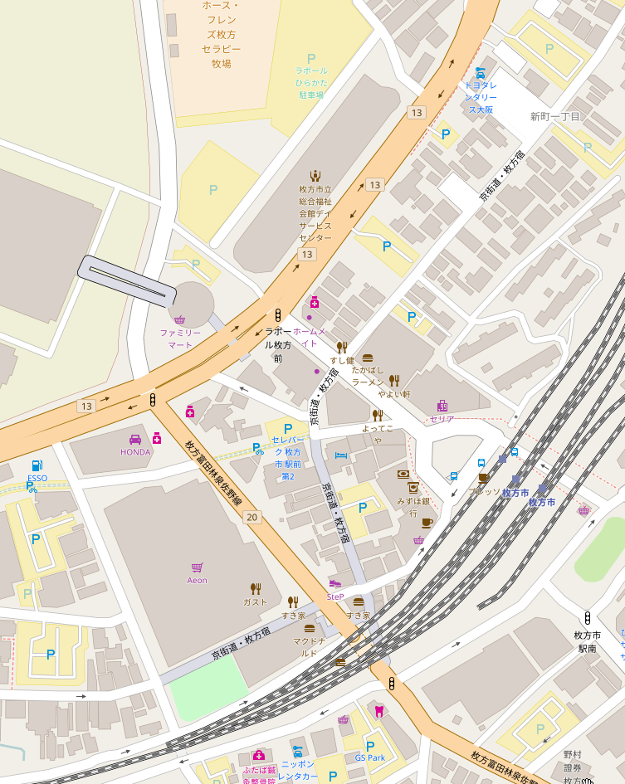

駐輪場

ラポール枚方 3F
研修室１
ゴール受付
(12:00～22:00)

関西医大病院前

京阪電車 枚方市駅

© OpenStreetMap contributors

